1.รวม
โครงการภายใต้เป้าหมายแผนแม่บทย่อย: 020301 ประเทศไทยมีการพัฒนาที่สอดคล้องกับมาตรฐานสากลในทุกมิติและสามารถมีบทบาทเชิงรุกในการร่วมกำหนดมาตรฐานสากลเพิ่มขึ้น มากขึ้น
โครงการที่ปรากฎเป็นโครงการที่ผ่านการอนุมัติจากผู้บริหาร (M7) ของหน่วยงานเท่านั้น (ข้อมูล ณ เดือนมิถุนายน 2566)

ชื่อโครงการ / การดำเนินงาน | ปีงบประมาณ | วันที่เริ่มต้นโครงการ | วันที่สิ้นสุดโครงการ | หน่วยงานระดับกองหรือเทียบเท่า | หน่วยงานระดับกรมหรือเทียบเท่า | หน่วยงานระดับกระทรวงหรือเทียบเท่า | ประเภทโครงการ | องค์ประกอบ | ปัจจัย
โครงการจัดทำความตกลงยอมรับร่วมกันกับประเทศคู่ค้าภายใต้โครงการผู้ประกอบการระดับมาตรฐานเออีโอ (Mutual Recognition Arrangement: MRA of AEOs) | 2560 | ตุลาคม 2559 | กันยายน 2565 | กองมาตรฐานพิธีการและราคาศุลกากร (กมพ.) | กรมศุลกากร | กระทรวงการคลัง |  | 020301V03 | 020301V03F01
การปรับปรุงแก้ไขกฎหมายภายในให้สอดคล้องกับพันธกรณีตามอนุสัญญาสหประชาชาติว่าด้วยกฎหมายทะเล ค.ศ. 1982 และการแก้ไขกฎหมายภายในให้สอดคล้องกับพันธกรณีตามอนุสัญญาระหว่างประเทศอื่น ๆ ที่เกี่ยวกับกฎหมายทะเล | 2561 | ตุลาคม 2560 | กันยายน 2565 | กองกฎหมาย | กรมสนธิสัญญาและกฎหมาย | กระทรวงการต่างประเทศ |  | 020301V01 | 020301V01F02
การกำกับ ตรวจสอบและประเมินผลตามกฎหมายว่าด้วยการป้องกันและปราบปราม การฟอกเงินและกฎหมายว่าด้วยการต่อต้านการสนับสนุนทางการเงินแก่การก่อการร้ายและการแพร่ขยายอาวุธที่มีอานุภาพทำลายล้างสูงของผู้มีหน้าที่รายงานการทำธุรกรรม | 2561 | ตุลาคม 2560 | ธันวาคม 2562 | กองกำกับและตรวจสอบ | สำนักงานป้องกันและปราบปรามการฟอกเงิน | หน่วยงานขึ้นตรงนายกรัฐมนตรี |  | 020301V01 | 020301V01F05
โครงการเพิ่มประสิทธิภาพระบบเทคโนโลยีสารสนเทศและบริหารจัดการความมั่นคงปลอดภันด้านสารสนเทศของสำนักงาน ปปง. | 2561 | ตุลาคม 2560 | กันยายน 2565 | กองความร่วมมือระหว่างประเทศ | สำนักงานป้องกันและปราบปรามการฟอกเงิน | หน่วยงานขึ้นตรงนายกรัฐมนตรี |  | 0 | 0F00
การดำเนินงานจัดทำความตกลงยอมรับร่วมกันกับประเทศคู่ค้าภายใต้โครงการผู้ประกอบการระดับมาตรฐานเออีโอ (Mutual Recognition Arrangement: MRA of AEOs) (เดิม : การดำเนินงานขึ้นทะเบียนผู้ประกอบการระดับมาตรฐานเออีโอ (AEOs)) | 2561 | ตุลาคม 2560 | กันยายน 2564 | กองมาตรฐานพิธีการและราคาศุลกากร (กมพ.) | กรมศุลกากร | กระทรวงการคลัง |  | 020301V02 | 020301V02F01
โครงการเสริมสร้างภาพลักษณ์และความเชื่อมั่นให้แก่สำนักงาน ปปง. | 2561 | เมษายน 2561 | กันยายน 2563 | กองสื่อสารองค์กร | สำนักงานป้องกันและปราบปรามการฟอกเงิน | หน่วยงานขึ้นตรงนายกรัฐมนตรี |  | 020301V01 | 020301V01F03
การตรวจสอบคุณสมบัติและความเหมาะสมของผู้บริหาร ผู้เป็นเจ้าของ หรือผู้ถือหุ้นใหญ่ของสถาบันการเงิน ตามหลักความเสี่ยง | 2562 | ตุลาคม 2561 | กันยายน 2562 | กลุ่มงานยุทธศาสตร์องค์กร | ธนาคารแห่งประเทศไทย | หน่วยงานอื่นๆ |  | 020301V01 | 020301V01F05
การแสวงหาเครือข่ายความร่วมมือเพื่อจัดการความเสี่ยงที่เผชิญอยู่ | 2562 | ตุลาคม 2561 | กันยายน 2562 | กลุ่มงานยุทธศาสตร์องค์กร | ธนาคารแห่งประเทศไทย | หน่วยงานอื่นๆ |  | 0 | 0F00
การประสานความร่วมมือเชิงรุกและการตอบสนองข้อมูลด้านการกำกับตรวจสอบ | 2562 | ตุลาคม 2561 | กันยายน 2562 | กลุ่มงานยุทธศาสตร์องค์กร | ธนาคารแห่งประเทศไทย | หน่วยงานอื่นๆ |  | 020301V01 | 020301V01F05
การพิจารณาทบทวนนโยบายและมาตรการในการกำกับตรวจสอบเกี่ยวกับนวัตกรรมทางเทคโนโลยี และเทคโนโลยีทางการเงิน | 2562 | ตุลาคม 2561 | กันยายน 2562 | กลุ่มงานยุทธศาสตร์องค์กร | ธนาคารแห่งประเทศไทย | หน่วยงานอื่นๆ |  | 020301V01 | 020301V01F05
ตรวจสอบคุณสมบัติและความเหมาะสมของผู้บริหารผู้เป็นเจ้าของหรือผู้ถือหุ้นใหญ่ของสถาบันการเงินตามหลักความเสี่่ยง | 2562 | ตุลาคม 2561 | กันยายน 2563 | กองแผนงาน | กรมส่งเสริมสหกรณ์ | กระทรวงเกษตรและสหกรณ์ |  | 020301V01 | 020301V01F02
การจัดทำฐานข้อมูลสมาชิกสหกรณ์ | 2562 | ตุลาคม 2561 | กันยายน 2562 | กองแผนงาน | กรมส่งเสริมสหกรณ์ | กระทรวงเกษตรและสหกรณ์ |  | 020301V01 | 020301V01F04
จัดประชุมทางไกล (Conference) การปฏิบัติตามกฎหมายว่าด้วยการป้องกันและปราบปรามการฟอกเงิน และกฎหมายว่าด้วยการป้องกันและปราบปรามการสนับสนุนทางการเงินแก่การก่อการร้ายและการแพร่ขยายอาวุธที่มีอานุภาพทำลายล้างสูง | 2562 | ตุลาคม 2561 | กันยายน 2563 | กองแผนงาน | กรมส่งเสริมสหกรณ์ | กระทรวงเกษตรและสหกรณ์ |  | 020301V01 | 020301V01F03
การสืบสวนคดีอาญาฐานสนับสนุนทางการเงินแก่การก่อการร้ายควบคู่กับคดีก่อการร้ายตามประมวลกฎหมายอาญา | 2562 | ตุลาคม 2561 | กันยายน 2562 | กองความร่วมมือระหว่างประเทศ | สำนักงานป้องกันและปราบปรามการฟอกเงิน | หน่วยงานขึ้นตรงนายกรัฐมนตรี |  | 020301V01 | 020301V01F05
การจัดทำ/ทบทวนเเผนการตรวจองค์กรไม่เเสวงหากำไรตามความเสี่ยงด้าน ML/TF | 2562 | ตุลาคม 2561 | กันยายน 2562 | กองความร่วมมือระหว่างประเทศ | สำนักงานป้องกันและปราบปรามการฟอกเงิน | หน่วยงานขึ้นตรงนายกรัฐมนตรี |  | 020301V01 | 020301V01F05
การสั่งฟ้องคดีอาญากรณีสนับสนุนทางการเงินแก่การก่อการร้าย | 2562 | ตุลาคม 2561 | กันยายน 2562 | กองความร่วมมือระหว่างประเทศ | สำนักงานป้องกันและปราบปรามการฟอกเงิน | หน่วยงานขึ้นตรงนายกรัฐมนตรี |  | 020301V01 | 020301V01F04
รณรงค์ให้องค์กรไม่เเสวงหากำไรดำเนินกิจกรรมทางการเงินผ่านสถาบันทางการเงิน | 2562 | ตุลาคม 2561 | กันยายน 2562 | กองความร่วมมือระหว่างประเทศ | สำนักงานป้องกันและปราบปรามการฟอกเงิน | หน่วยงานขึ้นตรงนายกรัฐมนตรี |  | 020301V01 | 020301V01F05
ประชาสัมพันธ์สิทธิพิเศษทางภาษีเพื่อจูงใจให้องค์กรไม่เเสวงหากำไรที่ไม่ได้จดทะเบียนเข้ามาอยู่ในระบบ (กลุ่มเป้าหมาย องค์กรไม่เเสวงหากำไรไทยเเละต่างประเทศ) | 2562 | ตุลาคม 2561 | กันยายน 2562 | กองความร่วมมือระหว่างประเทศ | สำนักงานป้องกันและปราบปรามการฟอกเงิน | หน่วยงานขึ้นตรงนายกรัฐมนตรี |  | 020301V01 | 020301V01F03
โครงการส่งเสริมความรู้ความเข้าใจเกี่ยวกับการปฏิบัติตามกฏระเบียบ/มาตรการในการป้องกันไม่ให้องค์กรไม่เเสวงหากำไรถูกใช้เป็นช่องทางในการฟอกเงินฯ | 2562 | ตุลาคม 2561 | กันยายน 2562 | กองความร่วมมือระหว่างประเทศ | สำนักงานป้องกันและปราบปรามการฟอกเงิน | หน่วยงานขึ้นตรงนายกรัฐมนตรี |  | 020301V01 | 020301V01F05
โครงการส่งเสริมความรู้ความเข้าใจเกี่่ยวกับการปฏิบัติตามกฏระเบียบ/มาตรการในการป้องกันไม่ให้นิติบุคคลถูกใช้เป็นช่องทางในการฟอกเงินฯ | 2562 | ตุลาคม 2561 | กันยายน 2562 | กองความร่วมมือระหว่างประเทศ | สำนักงานป้องกันและปราบปรามการฟอกเงิน | หน่วยงานขึ้นตรงนายกรัฐมนตรี |  | 020301V01 | 020301V01F03
การสืบสวนคดีอาญาฟอกเงินและการสนับสนุนทางการเงินแก่การก่อการร้าย โดยนำข้อมูลการสืบสวนทางการเงิน/ข้อมูลข่าวกรองทางการเงิน/ข้อมูลข่าวกรอง ความมั่นคง ประกอบการสืบสวนคดี | 2562 | ตุลาคม 2561 | กันยายน 2562 | กองความร่วมมือระหว่างประเทศ | สำนักงานป้องกันและปราบปรามการฟอกเงิน | หน่วยงานขึ้นตรงนายกรัฐมนตรี |  | 020301V01 | 020301V01F04
การดำเนินการกับผู้กระทำความผิดโดยใช้มาตรการทางภาษี | 2562 | ตุลาคม 2561 | กันยายน 2562 | กองความร่วมมือระหว่างประเทศ | สำนักงานป้องกันและปราบปรามการฟอกเงิน | หน่วยงานขึ้นตรงนายกรัฐมนตรี |  | 020301V01 | 020301V01F04
การจัดทำคู่มือการดำเนินคดีอาญาฐานฟอกเงิน | 2562 | ตุลาคม 2561 | กันยายน 2562 | กองความร่วมมือระหว่างประเทศ | สำนักงานป้องกันและปราบปรามการฟอกเงิน | หน่วยงานขึ้นตรงนายกรัฐมนตรี |  | 020301V01 | 020301V01F04
การบูรณาการจับกุมผู้กระทำความผิดอาญาฐานฟอกเงิน เเละการสนับสนุนทางการเงินเเก่การก่อการร้าย | 2562 | ตุลาคม 2561 | กันยายน 2562 | กองความร่วมมือระหว่างประเทศ | สำนักงานป้องกันและปราบปรามการฟอกเงิน | หน่วยงานขึ้นตรงนายกรัฐมนตรี |  | 020301V01 | 020301V01F04
การสืบสวนอาญาฟอกเงิน (คดีอาญา ML) ควบคู่กับคดีมูลฐาน | 2562 | ตุลาคม 2561 | กันยายน 2562 | กองความร่วมมือระหว่างประเทศ | สำนักงานป้องกันและปราบปรามการฟอกเงิน | หน่วยงานขึ้นตรงนายกรัฐมนตรี |  | 020301V01 | 020301V01F04
การแสวงหาความร่วมมือเพื่อจัดการความเสี่ยงที่เผชิญอยู่ | 2562 | ตุลาคม 2561 | กันยายน 2562 | กองความร่วมมือระหว่างประเทศ | สำนักงานป้องกันและปราบปรามการฟอกเงิน | หน่วยงานขึ้นตรงนายกรัฐมนตรี |  | 020301V03 | 020301V03F01
การประสานความร่วมมือเชิงรุก และการตอบสนองข้อมูลด้านการกำกับตรวจสอบ | 2562 | ตุลาคม 2561 | กันยายน 2562 | กองความร่วมมือระหว่างประเทศ | สำนักงานป้องกันและปราบปรามการฟอกเงิน | หน่วยงานขึ้นตรงนายกรัฐมนตรี |  | 020301V03 | 020301V03F01
การประสานความร่วมมือเชิงรุก และการตอบสนองข้อมูลด้านการสืบสวน ดำเนินคดี และการดำเนินการกับทรัพย์สินโดยเฉพาะอาชญากรรมที่มีความเสี่ยงสูง | 2562 | ตุลาคม 2561 | กันยายน 2562 | กองความร่วมมือระหว่างประเทศ | สำนักงานป้องกันและปราบปรามการฟอกเงิน | หน่วยงานขึ้นตรงนายกรัฐมนตรี |  | 020301V03 | 020301V03F02
การเพิ่มประสิทธิภาพ/ขจัดอุปสรรคในการขอคืนทรัพย์และแบ่งปันทรัพย์กับต่างประเทศ | 2562 | ตุลาคม 2561 | กันยายน 2562 | กองความร่วมมือระหว่างประเทศ | สำนักงานป้องกันและปราบปรามการฟอกเงิน | หน่วยงานขึ้นตรงนายกรัฐมนตรี |  | 020301V03 | 020301V03F01
การพัฒนาระบบจัดเก็บสถิติด้าน AML/CFT | 2562 | ตุลาคม 2561 | กันยายน 2562 | กองความร่วมมือระหว่างประเทศ | สำนักงานป้องกันและปราบปรามการฟอกเงิน | หน่วยงานขึ้นตรงนายกรัฐมนตรี |  | 020301V01 | 020301V01F04
การพิจารณาทบทวนนโยบายและมาตรการในการกำกับตรวจสอบเกี่ยวกับนวัตกรรมทางเทคโนโลยีและเทคโนโลยีทางการเงิน | 2562 | ตุลาคม 2561 | กันยายน 2562 | กองความร่วมมือระหว่างประเทศ | สำนักงานป้องกันและปราบปรามการฟอกเงิน | หน่วยงานขึ้นตรงนายกรัฐมนตรี |  | 020301V01 | 020301V01F02
กิจกรรมเผยแพร่แนวปฏิบัติให้แก่องค์กรไม่แสวงหากำไร/นิติบุคคล | 2562 | ตุลาคม 2561 | กันยายน 2562 | กองความร่วมมือระหว่างประเทศ | สำนักงานป้องกันและปราบปรามการฟอกเงิน | หน่วยงานขึ้นตรงนายกรัฐมนตรี |  | 020301V01 | 020301V01F03
ลงโทษกรณีองค์กรไม่แสวงหากำไรไม่ปฏิบัติตามกฎหมาย/ข้อกำหนดอย่างเหมาะสมและรุนแรงเพียงพอ | 2562 | ตุลาคม 2561 | กันยายน 2562 | กองความร่วมมือระหว่างประเทศ | สำนักงานป้องกันและปราบปรามการฟอกเงิน | หน่วยงานขึ้นตรงนายกรัฐมนตรี |  | 020301V01 | 020301V01F05
การตรวจสอบคุณสมบัติเเละความเหมาะสมของผู้บริหาร ผู้เป็นเจ้าของ หรือผู้ถือหุ้นใหญ่ของสถาบันการเงินตามหลักความเสี่ยง | 2562 | ตุลาคม 2561 | กันยายน 2562 | กองความร่วมมือระหว่างประเทศ | สำนักงานป้องกันและปราบปรามการฟอกเงิน | หน่วยงานขึ้นตรงนายกรัฐมนตรี |  | 020301V01 | 020301V01F05
...

3.Pivot VC
...
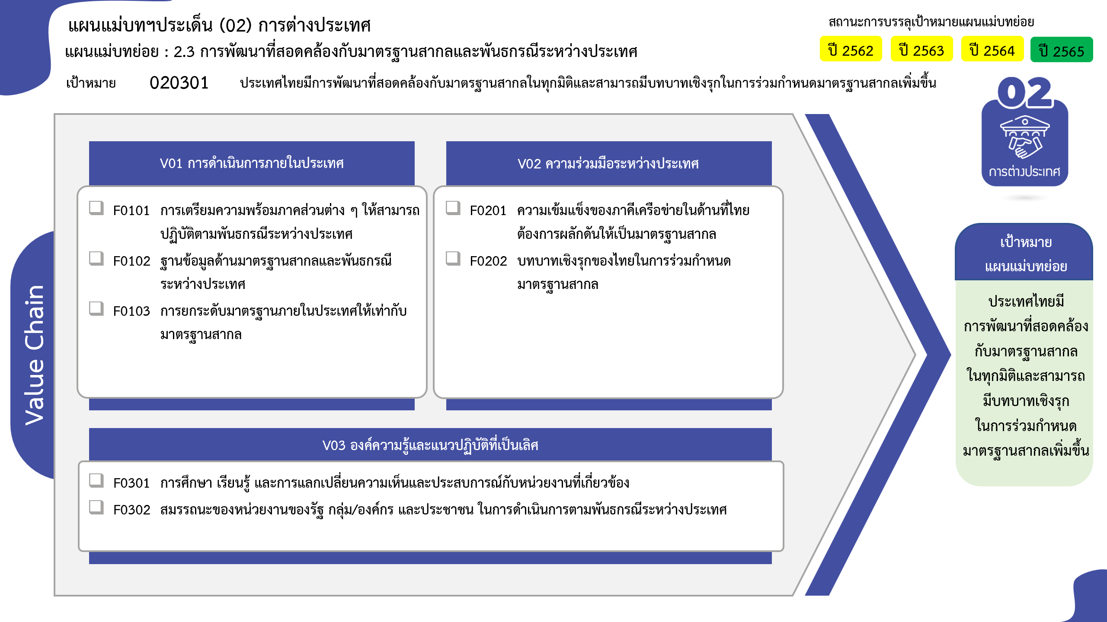
2562 | 2563 | 2564 | 2565 | 2566 | รวมจำนวนโครงการทั้งหมด
95 | 11 | 19 | 17 | 9 | 154
 |  | 4 | 2 |  | 6
5 | 4 | 7 | 6 | 3 | 26
33 | 1 | 3 | 4 | 4 | 46
46 โครงการ
59 โครงการ
19 | 1 | 2 | 3 |  | 25
25 โครงการ
0 โครงการ
38 | 5 | 3 | 2 | 2 | 51
83 โครงการ
1 | 3 | 33 | 15 | 6 | 59
1 | 3 | 33 | 15 | 6 | 59
6 | 6 | 7 | 7 | 10 | 37
20 โครงการ
5 | 4 | 3 | 3 | 4 | 20
1 | 2 | 4 | 4 | 6 | 17
17 โครงการ
รวมทั้งสิ้น 267 โครงการ
6 | 10 |  |  |  | 17
6 | 10 |  |  |  | 17
โครงการที่ไม่สอดคล้องกับองค์ประกอบและปัจจัยใดของเป้าหมายแผนแม่บทย่อย จำนวน 17 โครงการ
108 | 30 | 59 | 39 | 25 | 267
...
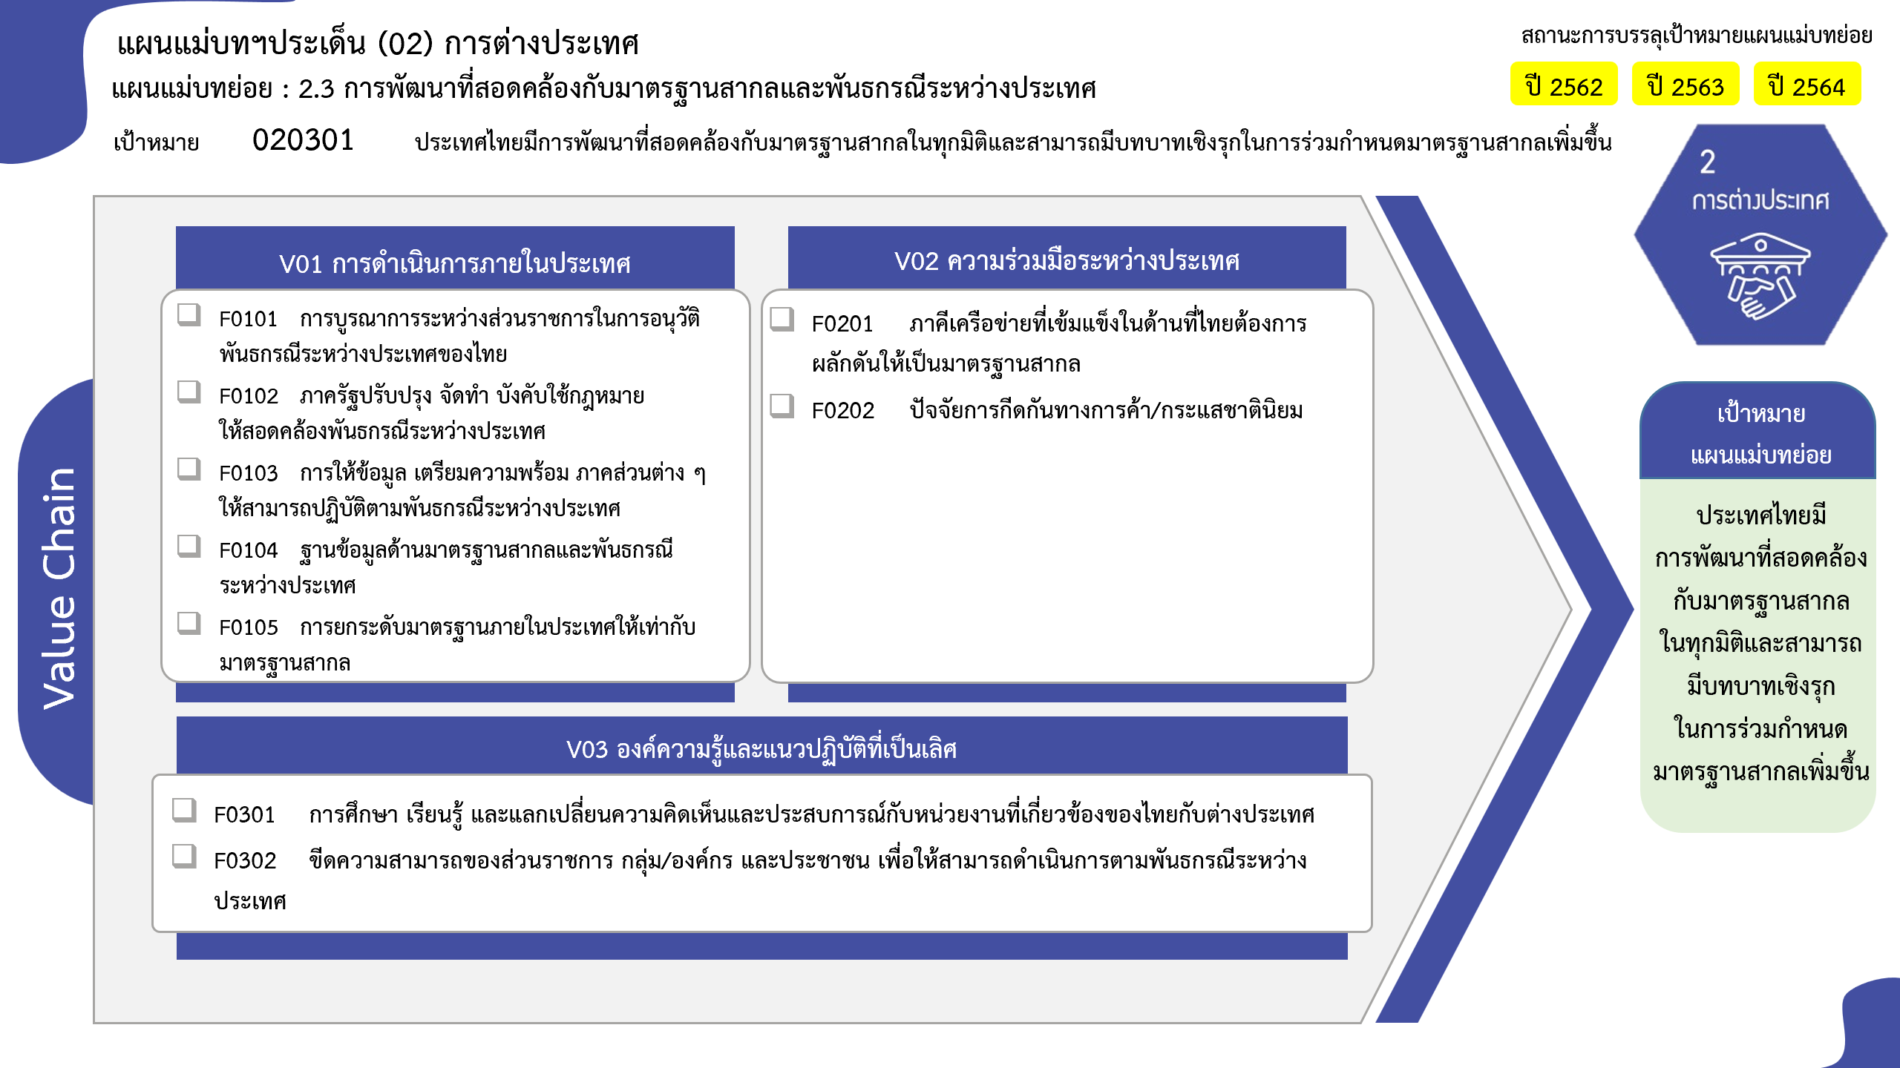
6 โครงการ
26 โครงการ
46 โครงการ
25 โครงการ
51 โครงการ
59 โครงการ
0 โครงการ
20 โครงการ
17 โครงการ
รวมทั้งสิ้น 267 โครงการ

